Dimensionnement
 |  | Calcules des charges

USER STORIES

Charges par profile
Coût par profile
 | Profile | Coût journalier estimé (€) | Charges (jours) | Charges (%) | Coût (€) | Coût (%)
 | Développeur | 400 € | 61 | 46.56% | 24,400 € | 38.49%
 | Data Scientist | 600 € | 30 | 22.90% | 18,000 € | 28.39%
 | Prestataire IA | 600 € | 25 | 19.08% | 15,000 € | 23.66%
 | UX Designer | 400 € | 10 | 7.63% | 4,000 € | 6.31%
 | Graphiste | 400 € | 5 | 3.82% | 2,000 € | 3.15%
 |  |  | 131 |  | 63,400 €

 | Remarques
 | Les plus gros coûts proviennent du Presta IA : considérer une formation complémentaire pour le Data Scientist afin de réduire ce type de coût à l'avenir.

INFRASTRUCTURE AZURE |  |  |  |  |  |  |  |  | 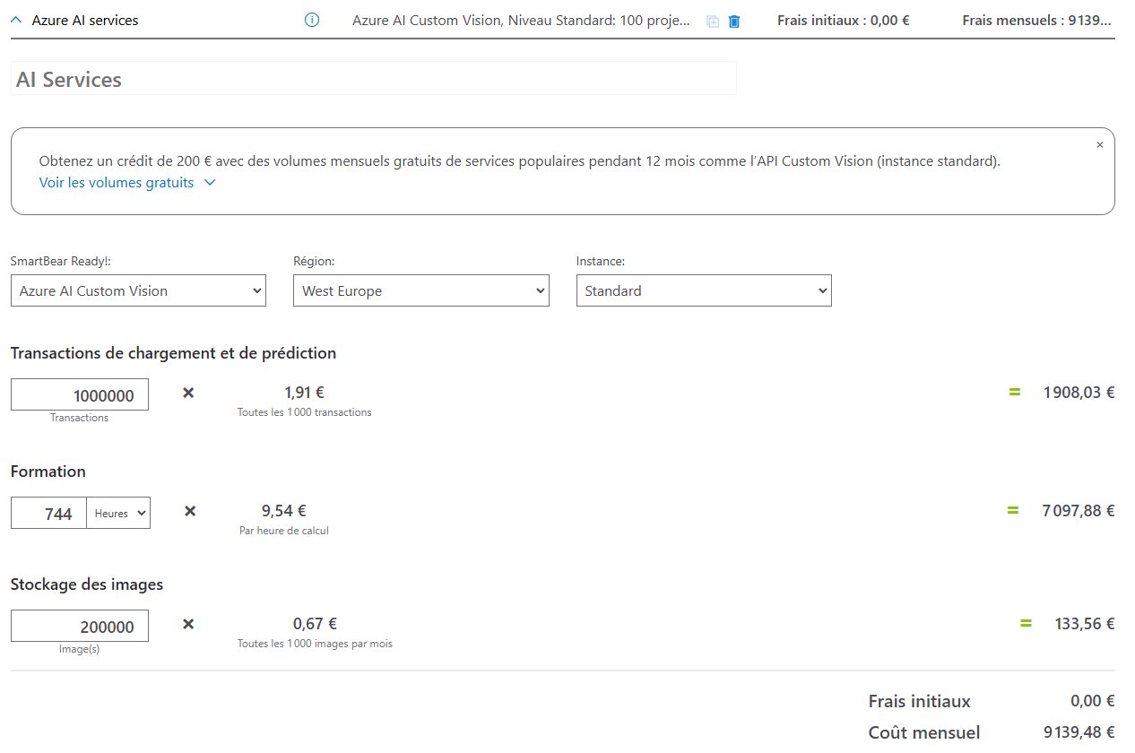

coût azure initial
 |  | Azure AI Custom vision
 |  | Quantité | Coût unitaire | Total
 | Transactions de chargement et de prédiction | 1,000,000 | 0.00191 € | 1,910 €
 | Formation (heurs) | 744 | 9.540 € | 7,098 €
 | Stockage des images | 200,000 | 0.00067 € | 134 €
 |  |  | Total initial (€) : | 9,141.76 €
 |  |  | Total mensuel ($) : | 2,044.00 €

COÛTS ANNUELS DE MAINTENANCE

Coûts initiaux + Maintenance
User stories | 63,400.00 €
Infrastructure Azure | 9,141.76 €
MAINTENANCE | 10,881.26 €
 | Coût de développement initial
 | User stories | 63,400 €
 | Infrastructure Azure | 9,141.76 €
 |  | 72,542 €
 | MAINTENANCE | 10,881.26 €

 | % du coût initial : | 15.00%

 | Remarques
 | Les coûts annuels de maintenance sont évalués à 15% du coût initial.

COÛTS MARKETING

 |  | Campagne lancement produit : | 40,000 € |  | Remarques
 |  | Campagne mensuelle : | 3,000 € |  | Budget initial de lancement : campagnes display et collaborations avec des influenceurs. Budget mensuel post-lancement : campagnes display uniquement.

ESTIMATION DES GAINS GÉNÉRÉS PAR L’AUGMENTATION DES VENTES

 | Mois 1 | 15,000 € |  | Croissance mensuelle Mois 1 à Mois 8 : |  |  | 20%
 | Mois 2 | 18,000 € |  | Croissance mensuelle Mois 9 à Mois 16 : |  |  | 15% | Remarques
 | Mois 3 | 21,600 € |  | Croissance mensuelle Mois 17 à Mois 24 : |  |  | 10% | - Les gains du premier mois sont estimés à 15 000 €, soutenus par une forte campagne de lancement. - Une réduction progressive du taux de croissance est anticipée à partir du 9e mois, reflétant une saturation partielle du marché cible.
 | Mois 4 | 25,920 €
 | Mois 5 | 31,104 €
Estimation des gains générés par l’augmentation des ventes
 | Mois 6 | 37,325 €
 | Mois 7 | 44,790 €
 | Mois 8 | 53,748 €
 | Mois 9 | 61,810 €
 | Mois 10 | 71,081 €
 | Mois 11 | 81,744 €
 | Mois 12 | 94,005 €
 | Mois 13 | 108,106 €
 | Mois 14 | 124,322 €
 | Mois 15 | 142,970 €
 | Mois 16 | 164,415 €
 | Mois 17 | 180,857 €
 | Mois 18 | 198,943 €
 | Mois 19 | 218,837 €
 | Mois 20 | 240,721 €
 | Mois 21 | 264,793 €
 | Mois 22 | 291,272 €
 | Mois 23 | 320,399 €
 | Mois 24 | 352,439 €

RENTABILITÉ

RENTABILITÉ
 | Mois | Coûts | Coûts cumulés | Gains ventes | Gains cumulés | Gains net
 | Mois 1 | 113,449 € | 113,449 € | 15,000 € | 15,000 € | -98,449 €
 | Mois 2 | 5,951 € | 119,399 € | 18,000 € | 33,000 € | -86,399 €
 | Mois 3 | 5,951 € | 125,350 € | 21,600 € | 54,600 € | -70,750 € |  |  | Remarque
 | Mois 4 | 5,951 € | 131,301 € | 25,920 € | 80,520 € | -50,781 €
 | Mois 5 | 5,951 € | 137,252 € | 31,104 € | 111,624 € | -25,628 € |  |  | - La rentabilité est atteinte à partir du 5e mois, grâce à une forte croissance des gains dès le démarrage du projet. - Les coûts initiaux élevés sont amortis rapidement grâce à une progression continue des gains mensuels. - Sur une période de 2 ans, les gains nets cumulés atteignent 2 913 884 €, confirmant la viabilité économique du projet. - La visualisation graphique met en évidence une phase initiale de pertes suivie d’une accélération de la rentabilité.
 | Mois 6 | 5,951 € | 143,202 € | 37,325 € | 148,949 € | 5,746 €
 | Mois 7 | 5,951 € | 149,153 € | 44,790 € | 193,739 € | 44,585 €
 | Mois 8 | 5,951 € | 155,104 € | 53,748 € | 247,486 € | 92,382 €
 | Mois 9 | 5,951 € | 161,055 € | 61,810 € | 309,296 € | 148,241 €
 | Mois 10 | 5,951 € | 167,005 € | 71,081 € | 380,377 € | 213,372 €
 | Mois 11 | 5,951 € | 172,956 € | 81,744 € | 462,121 € | 289,165 €
 | Mois 12 | 5,951 € | 178,907 € | 94,005 € | 556,126 € | 377,219 €
 | Mois 13 | 5,951 € | 184,858 € | 108,106 € | 664,232 € | 479,374 €
 | Mois 14 | 5,951 € | 190,809 € | 124,322 € | 788,554 € | 597,745 €
 | Mois 15 | 5,951 € | 196,759 € | 142,970 € | 931,524 € | 734,764 €
 | Mois 16 | 5,951 € | 202,710 € | 164,415 € | 1,095,939 € | 893,229 €
 | Mois 17 | 5,951 € | 208,661 € | 180,857 € | 1,276,796 € | 1,068,135 €
 | Mois 18 | 5,951 € | 214,612 € | 198,943 € | 1,475,739 € | 1,261,127 €
 | Mois 19 | 5,951 € | 220,562 € | 218,837 € | 1,694,576 € | 1,474,013 €
 | Mois 20 | 5,951 € | 226,513 € | 240,721 € | 1,935,297 € | 1,708,783 €
 | Mois 21 | 5,951 € | 232,464 € | 264,793 € | 2,200,089 € | 1,967,625 €
 | Mois 22 | 5,951 € | 238,415 € | 291,272 € | 2,491,361 € | 2,252,947 €
 | Mois 23 | 5,951 € | 244,366 € | 320,399 € | 2,811,761 € | 2,567,395 €
 | Mois 24 | 5,951 € | 250,316 € | 352,439 € | 3,164,200 € | 2,913,884 €

 | Rentabilité à partir du 5 mois |  |  |  | Gains sur 2 ans : | 2,913,884 €

